Pruebas
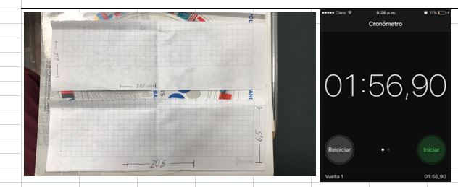
Prueba N° | 1
Descripcion: | Ejemplo:Se realiza la medicion de material para construccion

 | Imagen

Prueba N° | 2
Descripcion: | Ejemplo:Seguimiento de instrcciones pliegues para construccion modelo generacion 1

 | Imagen

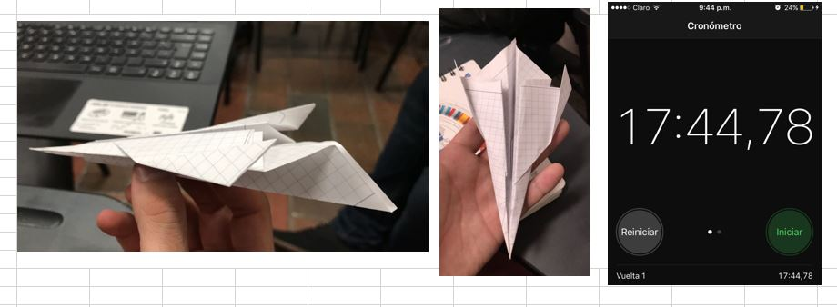
Prueba N° | 3
Descripcion: | Ejemplo:Seguimiento de instrcciones pliegues para construccion modelo royal

